Inicio
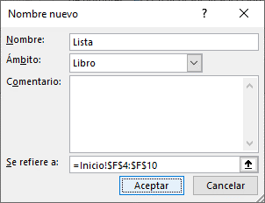
DATOS PARA REALIZAR LOS CÁLCULOS

 | 100 |  | TRUE
 | 200 |  | 10
 | 500 |  | UNI
 | 600 |  | 20
 | 7000 |  | FALSE
 | 922 |  | MOLINA
 | 500 |  | TRUE

1ra. Forma
 | 9822 | 4 ta. Forma
 |  | =SUMA(Importe) |  | 9822
2da. Forma
Autosuma |  | =SUMA(Lista) |  | 30
El botón | 9822

3 ra. Forma | 9822
Escribir Sintaxis =SUMA(B3:B9)

